主界面
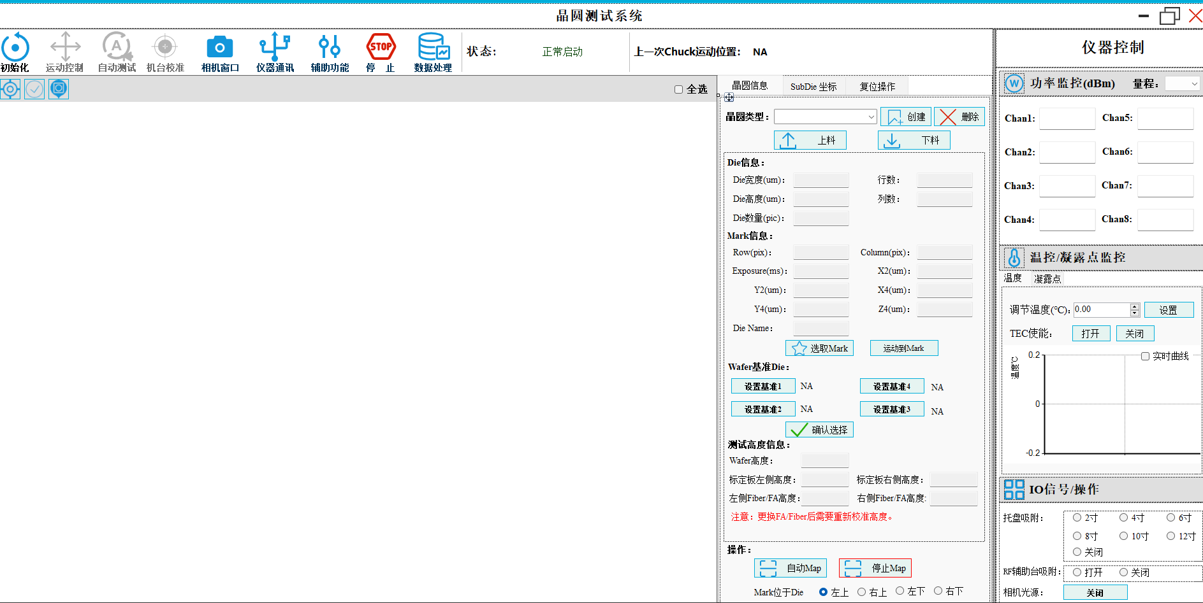

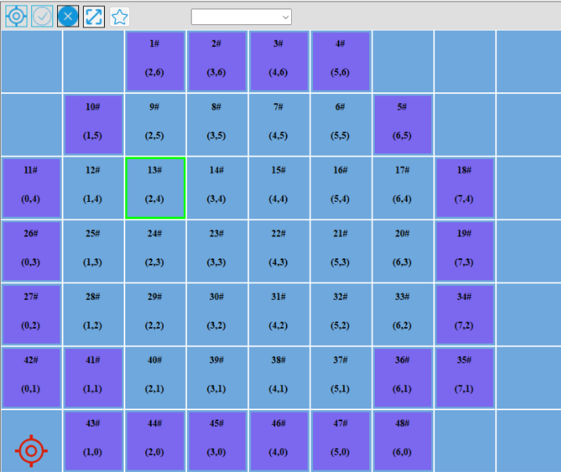

运动控制-轴
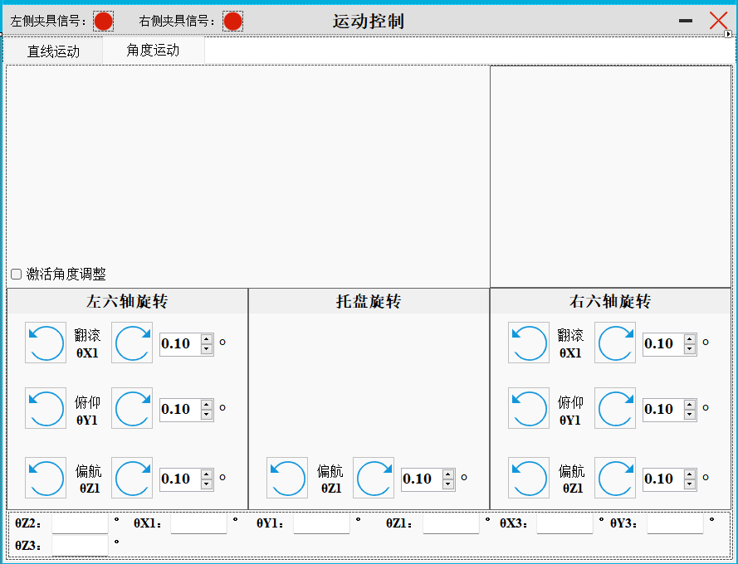
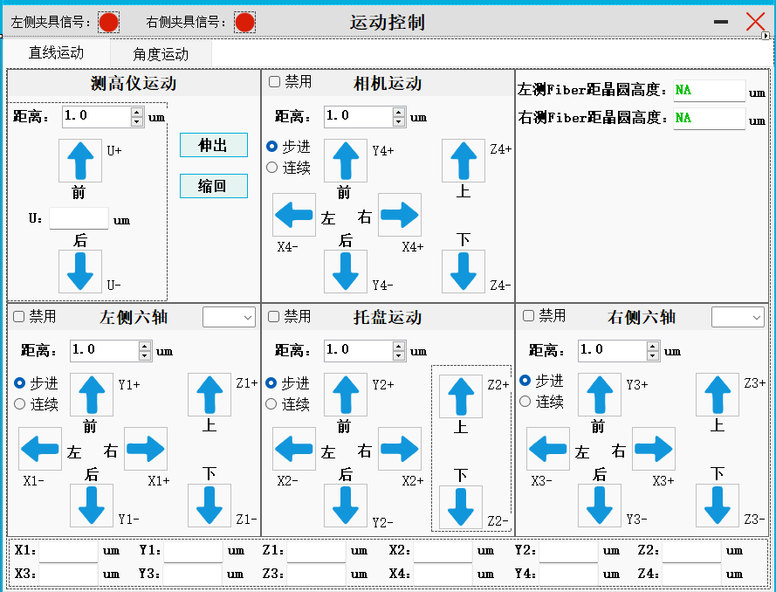

相机显示
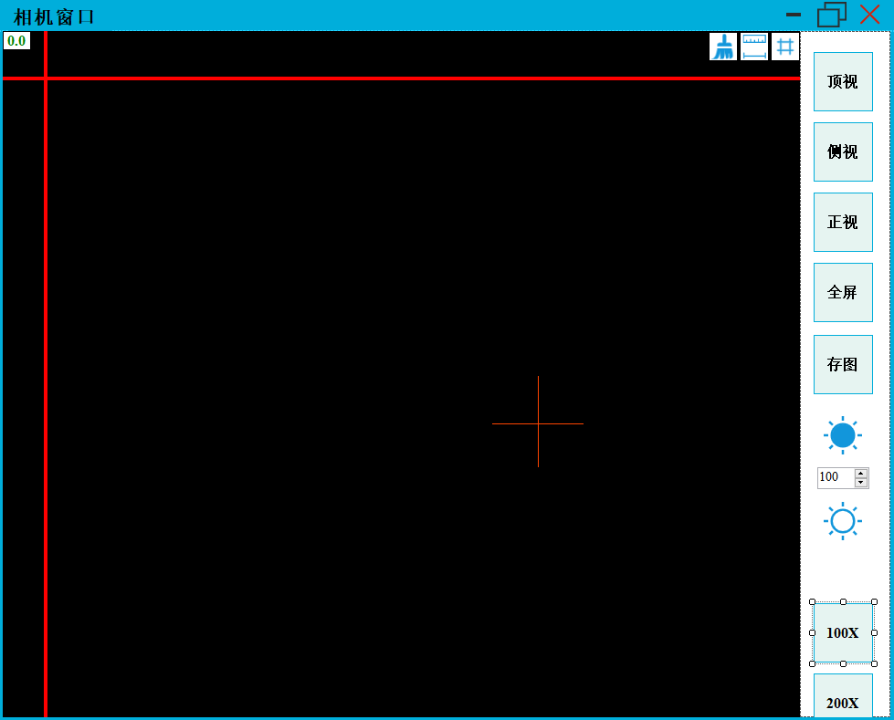


机台校准
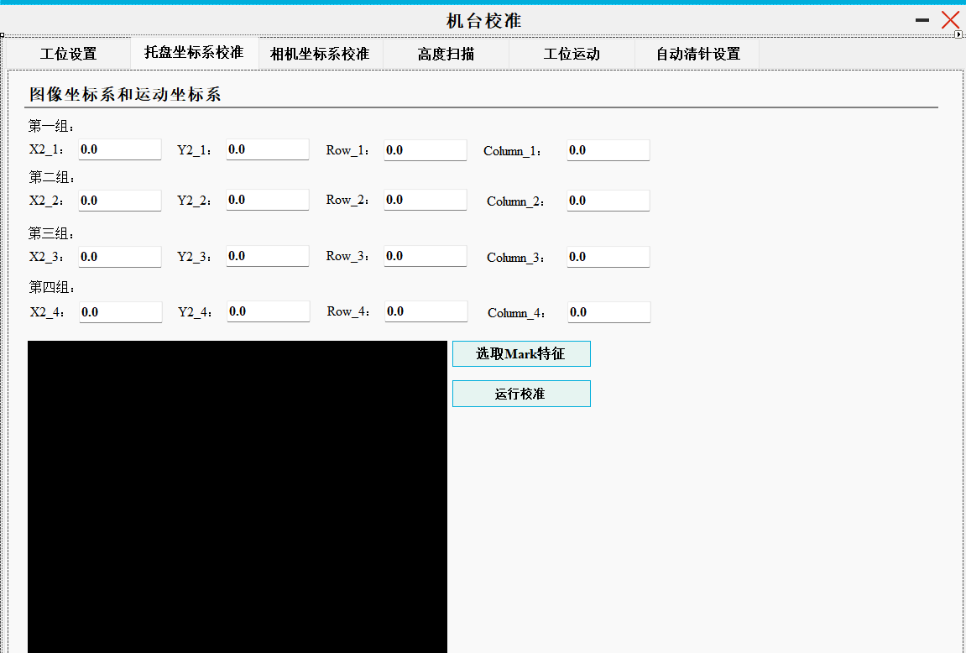
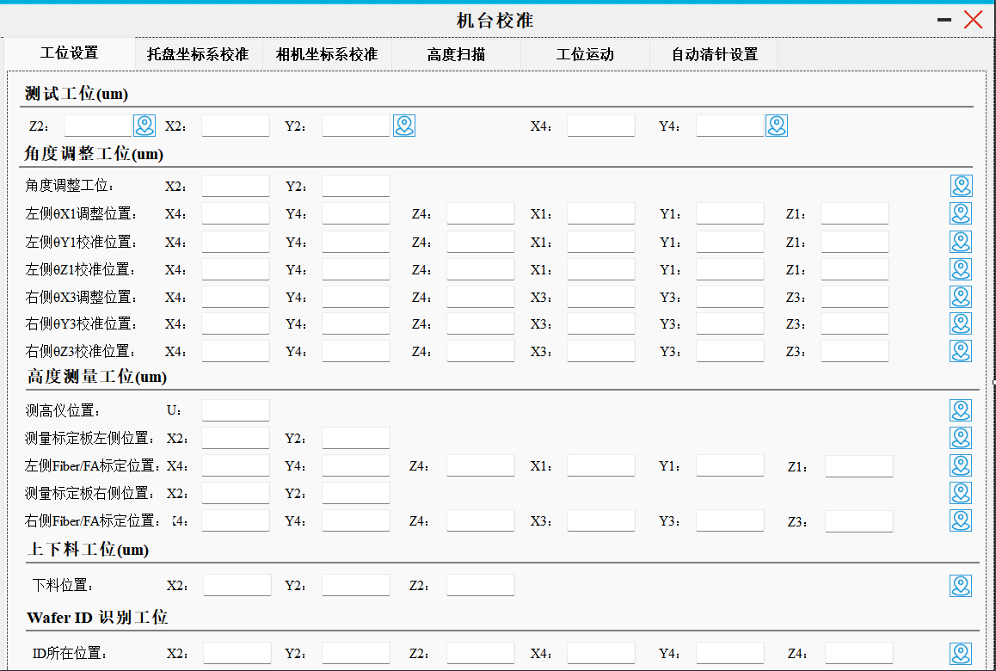
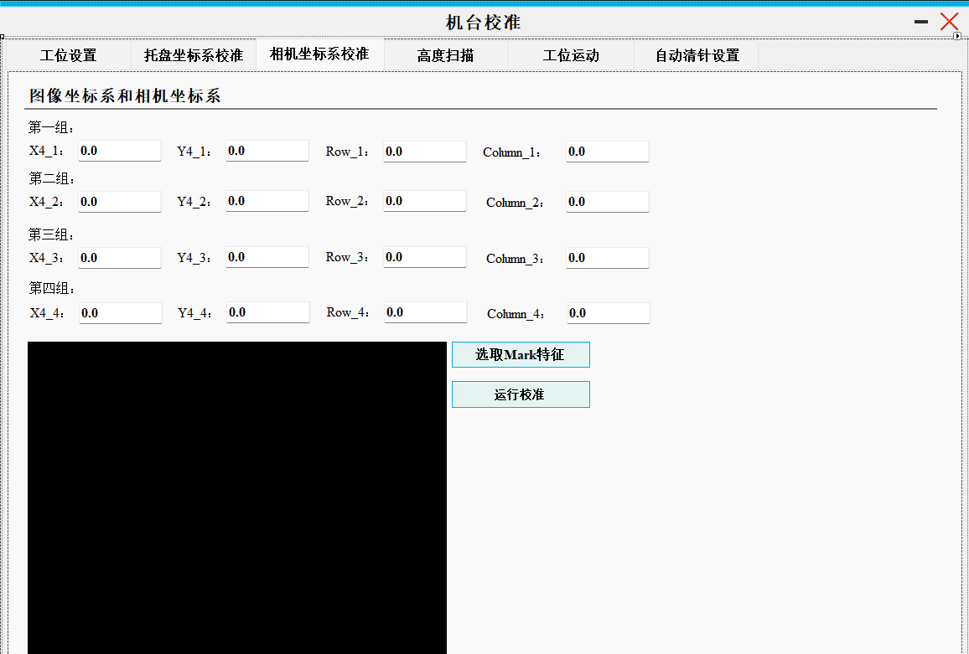

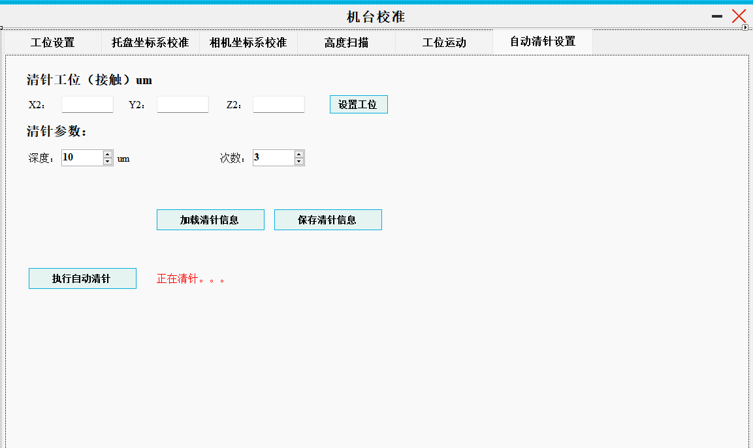
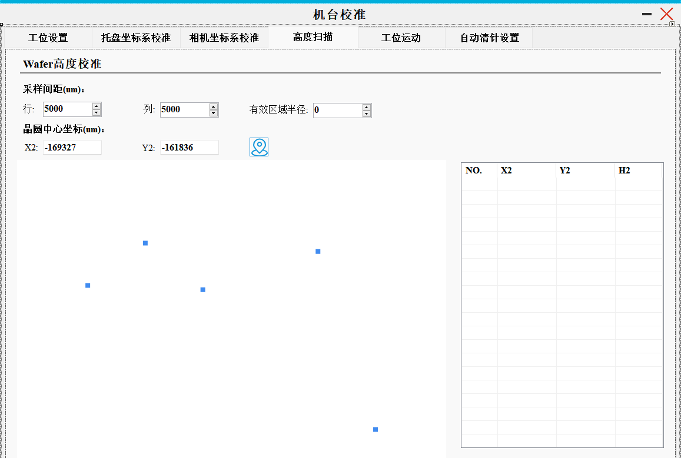
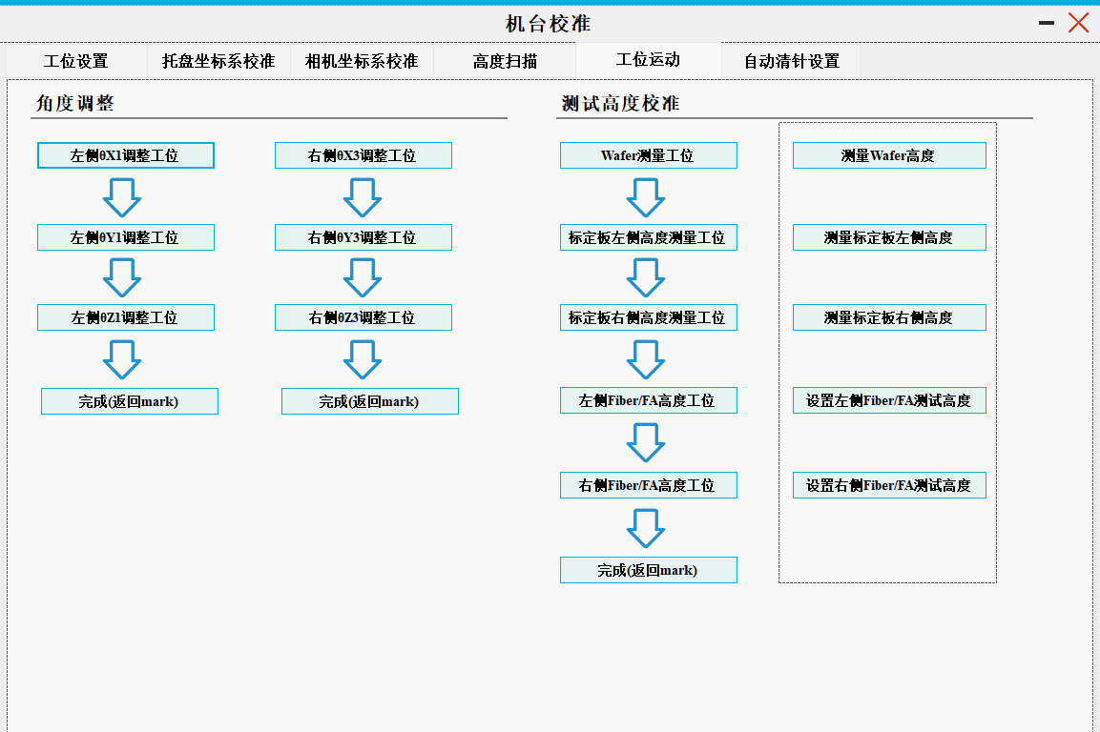

通信设置
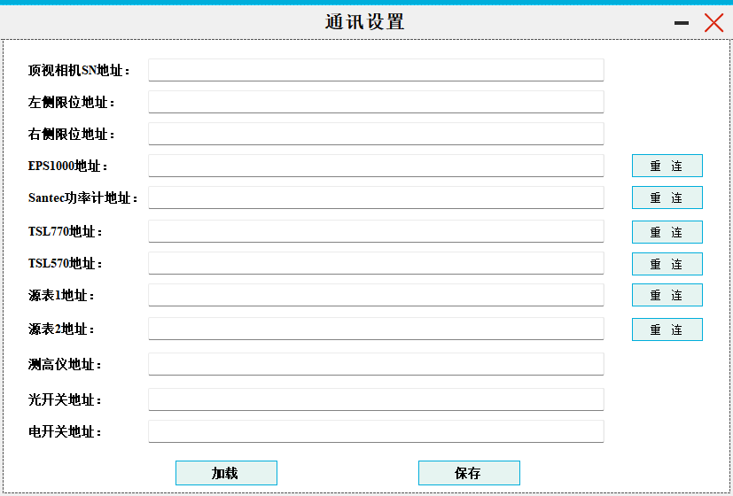

辅助功能
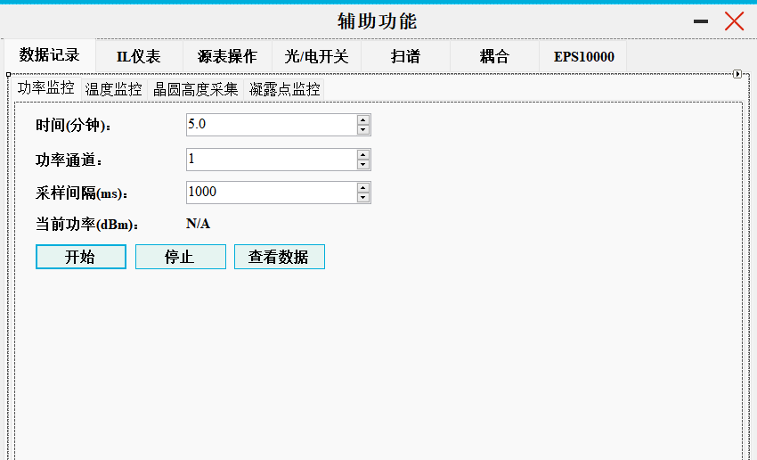
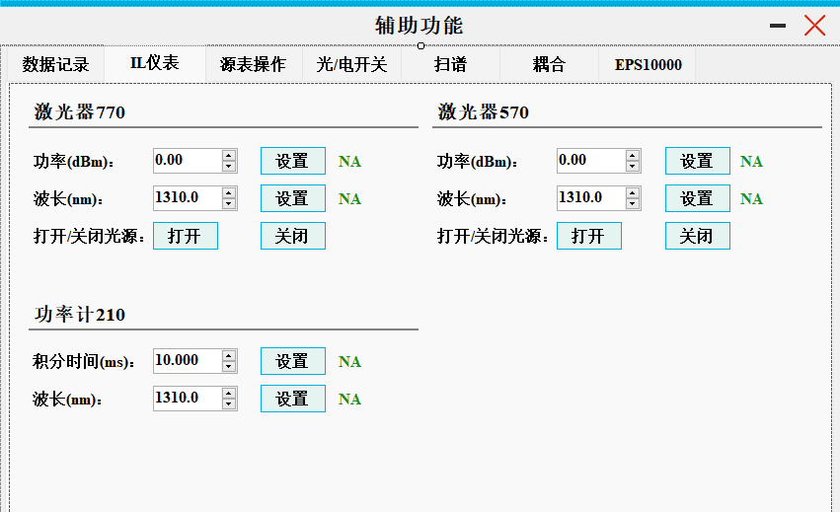
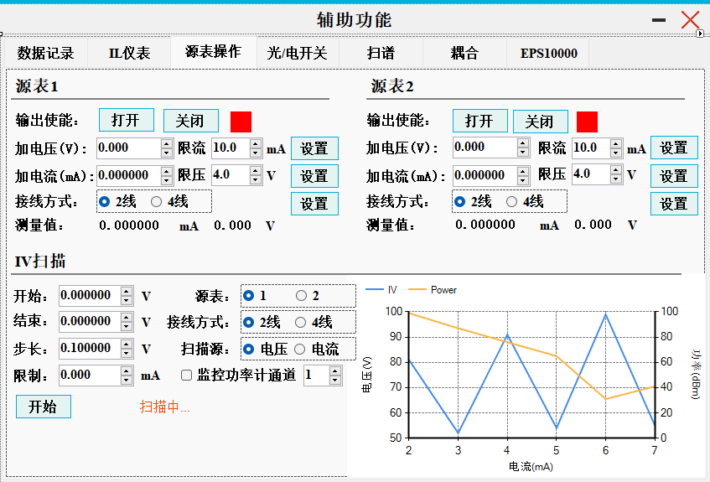

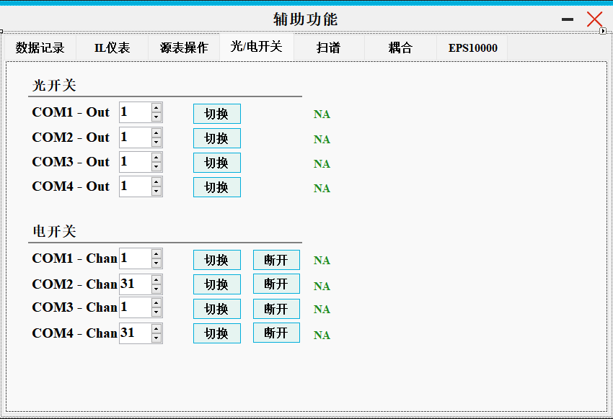
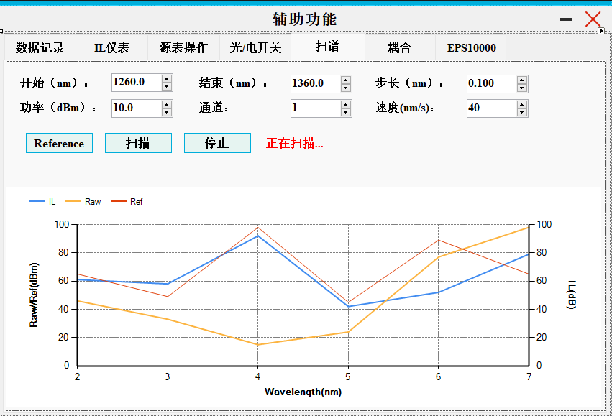
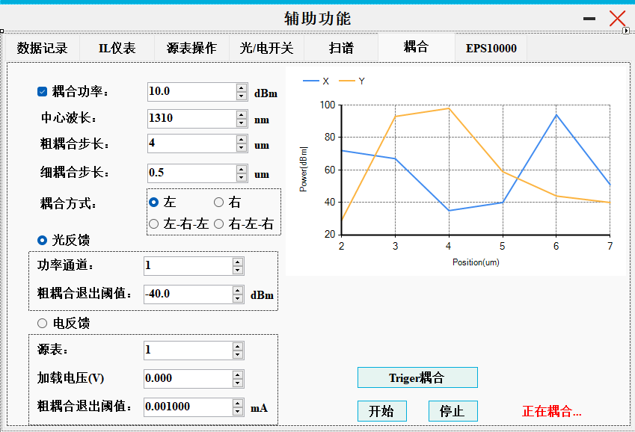

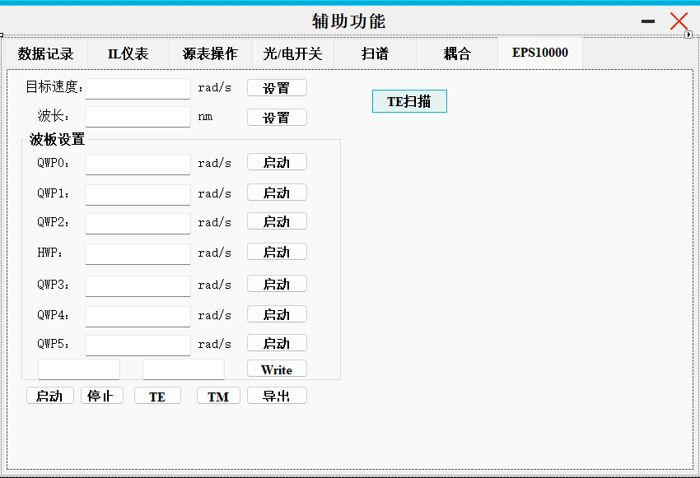

V1.0拼图
 | 主界面 |  |  |  |  |  | 相机窗口

 |  |  |  |  | 芯片信息显示预留

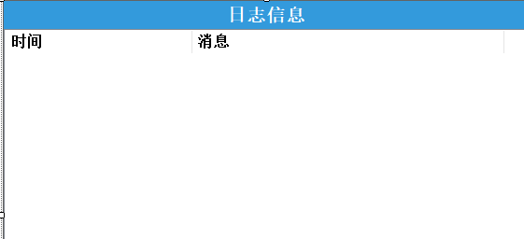

 |  |  |  |  |  |  |  | Map图制作
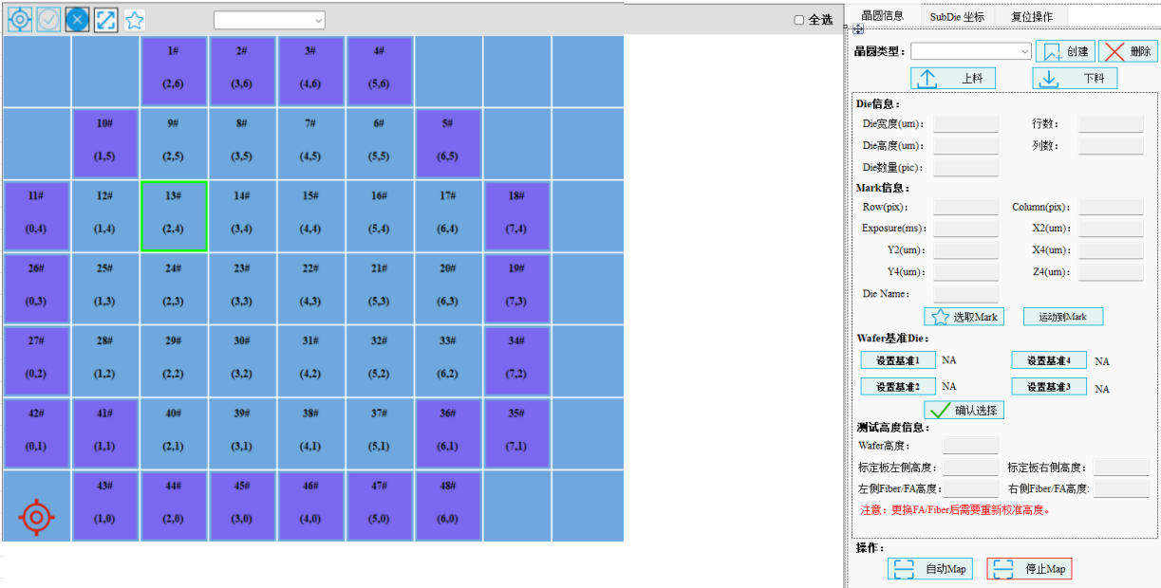
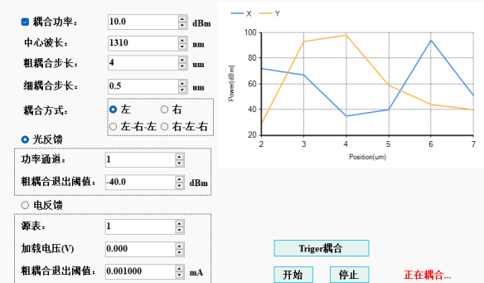
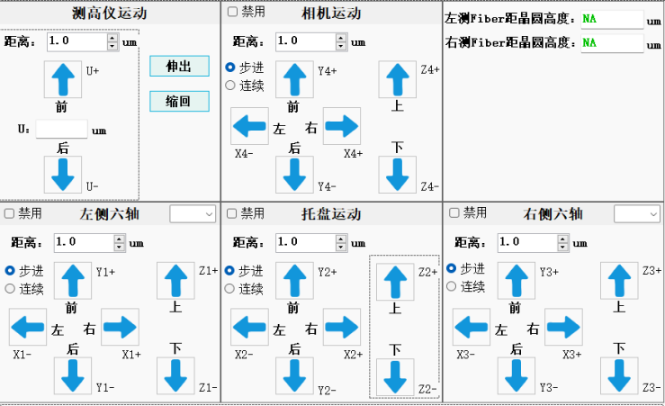

通信地址 |  |  | 机台校准 |  |  |  |  | 调试界面

外设IO、TEC

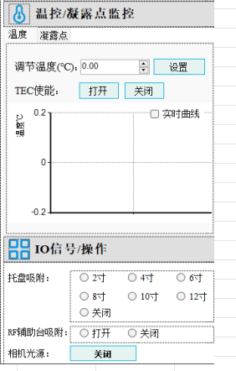

 |  |  | 1 | MAP图合入上下料和芯片类型旋转触发按钮 |  | OK
 |  | 合入相机电动变倍操作 | 2 | 光功率和FA高度同时显示 |  | OK | Map命名方式确认或者后续更改的格式
 |  |  | 3 | 光功率耦合采用默认值和命令传递参数两种场景 |  | TBD
 |  | 光功率显示放到与耦合界面放在一起 | 4 | 光源/光功率/源表放到Tab页面中 |  | OK
 |  |  | 5 | 增加Tab页显示轴的位置，同时增加映射到具体实物上 |  | 是否有必要
 |  |  | 6 | 轴界面拉大，可增加Tab页 |  | OK
 |  |  | 7 | 轴增加快捷键移动功能->参考永华 |  | OK
 |  |  | 8 | 页面颜色搭配，晶圆空白部分显示，画圆操作 |  | TBD
 |  |  | 9 | 页面增加权限管控，坐标位置显示，机台校准页面，调试用功能需特殊权限 |  | TBD
 |  |  | 10 | MAP图制作和Map图操作界面分开 |  | TBD
 |  |  | 11 | MAP图中芯片命名方式修改 |  | OK
 |  |  | 12 | Tab页面增加导入芯片坐标，实现单击移动到选定Reticle的指定结构的功能?
 |  |  | 13 | 轴移动输入距离固定配置几个选项，限制最大值 |  | OK
 |  |  | 14 | 功率计增加一个槽位和通道设置 |  | OK
 |  |  | 15 | 光源增加槽位号设置 |  | OK
 |  |  | 16 | 探针分离位置、接触位置和测试位置
 |  |  | 17 | MAP图画圈圈
 |  |  | 18 | 光功率监控单位可以切换dBm和mW |  | OK
 |  |  | 19 | 耦合单独增加一个旋转耦合的Tab页面
 |  |  | 20 | PAD扎针图像补偿是否合入？
 |  |  | 21 | 软件不同账号登录后强制回零
 |  |  | 22 | FA和晶圆高度，在移动FA的时候也能刷新
 |  |  | 23 | 防呆考虑：JFS Chuck上升到标定位后不允许XY移动，不便于调针
 |  |  | 24 | 轴的运动用+-不能明确的表明运动或者旋转方向

校准文件内容说明
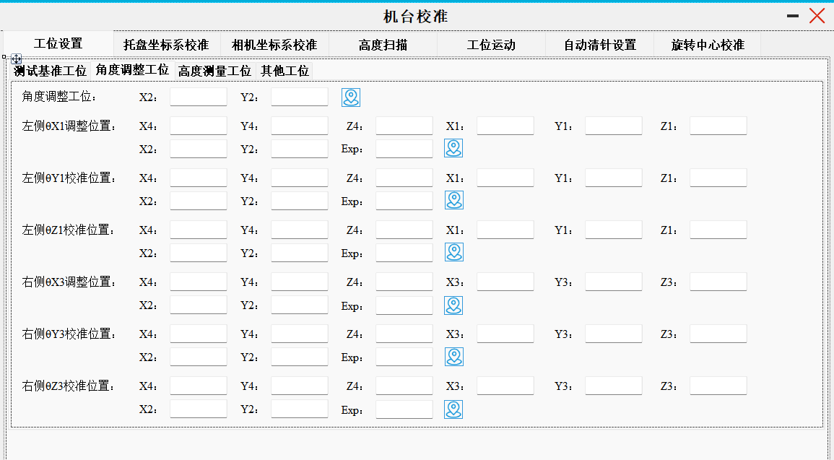
功能块 | 名称 | 示例 | 描述 | 是否延用 |  |  | <?xml version="1.0"?> | <EquipmentCalibrationInfo xmlns:xsd="http://www.w3.org/2001/XMLSchema" xmlns:xsi="http://www.w3.org/2001/XMLSchema-instance">
设备名称 | DeviceName |  |  | 预留 |  |  |  | <DeviceName>JFS002</DeviceName>
清针位置 | ClearProbe_X2 |  | 清针位置X | 保留 |  |  |  | <ClearProbe_X2>0</ClearProbe_X2>
 | ClearProbe_Y2 |  | 清针位置Y |  |  |  |  | <ClearProbe_Y2>0</ClearProbe_Y2>
 | ClearProbe_Z2 |  | 清针位置Z |  |  |  |  | <ClearProbe_Z2>0</ClearProbe_Z2>
 | ClearProbe_Depth |  | 清针压针深度，暂时放这里 |  |  |  |  | <ClearProbe_Depth>0</ClearProbe_Depth>
 | ClearProbe_Times |  | 清针压针次数，暂时放这里 |  |  |  |  | <ClearProbe_Times>0</ClearProbe_Times>
左右FA标定时的角度 | BaseItem_SX1 |  | FA耦合时左六轴旋转轴SX | 保留 | 角度标定 | 一个界面 |  | <BaseItem_SX1>-0.14054999999999998</BaseItem_SX1>
 | BaseItem_SY1 |  | FA耦合时左六轴旋转轴SY |  |  |  |  | <BaseItem_SY1>-0.2803</BaseItem_SY1>
 | BaseItem_SZ1 |  | FA耦合时左六轴旋转轴SZ |  |  |  |  | <BaseItem_SZ1>-1.3999481999999999</BaseItem_SZ1>
 | BaseItem_SX3 |  | FA耦合时右六轴旋转轴SX |  |  |  |  | <BaseItem_SX3>1.41885</BaseItem_SX3>
 | BaseItem_SY3 |  | FA耦合时右六轴旋转轴SY |  |  |  |  | <BaseItem_SY3>-0.59010000000000007</BaseItem_SY3>
 | BaseItem_SZ3 |  | FA耦合时右六轴旋转轴SZ |  |  |  |  | <BaseItem_SZ3>-0.99996299999999994</BaseItem_SZ3>
高度校准时的旋转角度 | HeightCalibration_SX1 |  | 高度校准时左六轴旋转轴SX | 删除 | 与BaseItem重复 |  |  | <HeightCalibration_SX1>-0.14054999999999998</HeightCalibration_SX1>
 | HeightCalibration_SY1 |  | 高度校准时左六轴旋转轴SY |  |  |  |  | <HeightCalibration_SY1>-0.2803</HeightCalibration_SY1>
 | HeightCalibration_SZ1 |  | 高度校准时左六轴旋转轴SZ |  |  |  |  | <HeightCalibration_SZ1>-1.3999481999999999</HeightCalibration_SZ1>
 | HeightCalibration_SX3 |  | 高度校准时右六轴旋转轴SX |  |  |  |  | <HeightCalibration_SX3>1.41885</HeightCalibration_SX3>
 | HeightCalibration_SY3 |  | 高度校准时右六轴旋转轴SY |  |  |  |  | <HeightCalibration_SY3>-0.59010000000000007</HeightCalibration_SY3>
 | HeightCalibration_SZ3 |  | 高度校准时右六轴旋转轴SZ |  |  |  |  | <HeightCalibration_SZ3>-0.99996299999999994</HeightCalibration_SZ3>
左六轴旋转位置标定 | LSX1_X4 | -22938 | 左六轴X旋转轴标定时相机位置X | 保留 |  |  |  | <LSX1_X4>-22938</LSX1_X4>
 | LSX1_Y4 | -47127.2 | 左六轴X旋转轴标定时相机位置Y |  |  |  |  | <LSX1_Y4>-47127.2</LSX1_Y4>
 | LSX1_X2 | 9774.2 | 左六轴X旋转轴标定时Chuck位置X |  |  |  |  | <LSX1_X2>9774.2</LSX1_X2>
 | LSX1_Y2 | -55043.4 | 左六轴X旋转轴标定时Chuck位置Y |  |  |  |  | <LSX1_Y2>-55043.4</LSX1_Y2>
 | LSX1_Z4 | -86196.5 | 左六轴X旋转轴标定时相机位置Z |  |  |  |  | <LSX1_Z4>-86196.5</LSX1_Z4>
 | LSX1_X1 | 25276.6 | 左六轴X旋转轴标定时六轴位置X |  |  |  |  | <LSX1_X1>25276.6</LSX1_X1>
 | LSX1_Y1 | 31558 | 左六轴X旋转轴标定时六轴位置Y |  |  |  |  | <LSX1_Y1>31558</LSX1_Y1>
 | LSX1_Z1 | -19601.8 | 左六轴X旋转轴标定时六轴位置Z |  |  |  |  | <LSX1_Z1>-19601.8</LSX1_Z1>
 | LSX1_Exp | 48500 | 左六轴X旋转轴标定时曝光值 |  |  |  |  | <LSX1_Exp>48500</LSX1_Exp>
 | LSY1_X4 | -36250 | 左六轴Y旋转轴标定时相机位置X |  |  |  |  | <LSY1_X4>-36250</LSY1_X4>
 | LSY1_Y4 | -34332.7 | 左六轴Y旋转轴标定时相机位置Y |  |  |  |  | <LSY1_Y4>-34332.7</LSY1_Y4>
 | LSY1_X2 | 9774.2 | 左六轴Y旋转轴标定时Chuck位置X |  |  |  |  | <LSY1_X2>9774.2</LSY1_X2>
 | LSY1_Y2 | -55043.4 | 左六轴Y旋转轴标定时Chuck位置Y |  |  |  |  | <LSY1_Y2>-55043.4</LSY1_Y2>
 | LSY1_Z4 | -86197.5 | 左六轴Y旋转轴标定时相机位置Z |  |  |  |  | <LSY1_Z4>-86197.5</LSY1_Z4>
 | LSY1_X1 | 23365 | 左六轴Y旋转轴标定时六轴位置X |  |  |  |  | <LSY1_X1>23365</LSY1_X1>
 | LSY1_Y1 | 32530 | 左六轴Y旋转轴标定时六轴位置Y |  |  |  |  | <LSY1_Y1>32530</LSY1_Y1>
 | LSY1_Z1 | -17945 | 左六轴Y旋转轴标定时六轴位置Z |  |  |  |  | <LSY1_Z1>-17945</LSY1_Z1>
 | LSY1_Exp | 48000 | 左六轴Y旋转轴标定时曝光值 |  |  |  |  | <LSY1_Exp>48000</LSY1_Exp>
 | LSZ1_X4 | -45225.2 | 左六轴Z旋转轴标定时相机位置X |  |  |  |  | <LSZ1_X4>-45225.2</LSZ1_X4>
 | LSZ1_Y4 | -23703.6 | 左六轴Z旋转轴标定时相机位置Y |  |  |  |  | <LSZ1_Y4>-23703.6</LSZ1_Y4>
 | LSZ1_X2 | 9774.2 | 左六轴Z旋转轴标定时Chuck位置X |  |  |  |  | <LSZ1_X2>9774.2</LSZ1_X2>
 | LSZ1_Y2 | -55043.4 | 左六轴Z旋转轴标定时Chuck位置Y |  |  |  |  | <LSZ1_Y2>-55043.4</LSZ1_Y2>
 | LSZ1_Z4 | -66189 | 左六轴Z旋转轴标定时相机位置Z |  |  |  |  | <LSZ1_Z4>-66189</LSZ1_Z4>
 | LSZ1_X1 | 14564.6 | 左六轴Z旋转轴标定时六轴位置X |  |  |  |  | <LSZ1_X1>14564.6</LSZ1_X1>
 | LSZ1_Y1 | 54592.8 | 左六轴Z旋转轴标定时六轴位置Y |  |  |  |  | <LSZ1_Y1>54592.8</LSZ1_Y1>
 | LSZ1_Z1 | -11108.4 | 左六轴Z旋转轴标定时六轴位置Z |  |  |  |  | <LSZ1_Z1>-11108.4</LSZ1_Z1>
 | LSZ1_Exp | 11900 | 左六轴Z旋转轴标定时曝光值 |  |  |  |  | <LSZ1_Exp>11900</LSZ1_Exp>
右六轴旋转位置标定 | RSX3_X4 | -31750 | 右六轴X旋转轴标定时相机位置X | 保留 |  |  |  | <RSX3_X4>-31750</RSX3_X4>
 | RSX3_Y4 | -35105.5 | 右六轴X旋转轴标定时相机位置Y |  |  |  |  | <RSX3_Y4>-35105.5</RSX3_Y4>
 | RSX3_X2 | 37774.3 | 右六轴X旋转轴标定时Chuck位置X |  |  |  |  | <RSX3_X2>37774.3</RSX3_X2>
 | RSX3_Y2 | -31043.4 | 右六轴X旋转轴标定时Chuck位置Y |  |  |  |  | <RSX3_Y2>-31043.4</RSX3_Y2>
 | RSX3_Z4 | -86097.5 | 右六轴X旋转轴标定时相机位置Z |  |  |  |  | <RSX3_Z4>-86097.5</RSX3_Z4>
 | RSX3_X3 | -26100 | 右六轴X旋转轴标定时六轴位置X |  |  |  |  | <RSX3_X3>-26100</RSX3_X3>
 | RSX3_Y3 | 43720 | 右六轴X旋转轴标定时六轴位置Y |  |  |  |  | <RSX3_Y3>43720</RSX3_Y3>
 | RSX3_Z3 | -20424 | 右六轴X旋转轴标定时六轴位置Z |  |  |  |  | <RSX3_Z3>-20424</RSX3_Z3>
 | RSX3_Exp | 13000 | 右六轴X旋转轴标定时曝光值 |  |  |  |  | <RSX3_Exp>13000</RSX3_Exp>
 | RSY3_X4 | -18050 | 右六轴Y旋转轴标定时相机位置X |  |  |  |  | <RSY3_X4>-18050</RSY3_X4>
 | RSY3_Y4 | -47905.5 | 右六轴Y旋转轴标定时相机位置Y |  |  |  |  | <RSY3_Y4>-47905.5</RSY3_Y4>
 | RSY3_X2 | 37774.3 | 右六轴Y旋转轴标定时Chuck位置X |  |  |  |  | <RSY3_X2>37774.3</RSY3_X2>
 | RSY3_Y2 | -31043.4 | 右六轴Y旋转轴标定时Chuck位置Y |  |  |  |  | <RSY3_Y2>-31043.4</RSY3_Y2>
 | RSY3_Z4 | -85797.5 | 右六轴Y旋转轴标定时相机位置Z |  |  |  |  | <RSY3_Z4>-85797.5</RSY3_Z4>
 | RSY3_X3 | -24130 | 右六轴Y旋转轴标定时六轴位置X |  |  |  |  | <RSY3_X3>-24130</RSY3_X3>
 | RSY3_Y3 | 43100 | 右六轴Y旋转轴标定时六轴位置Y |  |  |  |  | <RSY3_Y3>43100</RSY3_Y3>
 | RSY3_Z3 | -20660 | 右六轴Y旋转轴标定时六轴位置Z |  |  |  |  | <RSY3_Z3>-20660</RSY3_Z3>
 | RSY3_Exp | 11000 | 右六轴Y旋转轴标定时曝光值 |  |  |  |  | <RSY3_Exp>11000</RSY3_Exp>
 | RSZ3_X4 | -9268.1 | 右六轴Z旋转轴标定时相机位置X |  |  |  |  | <RSZ3_X4>-9268.1</RSZ3_X4>
 | RSZ3_Y4 | -19848.9 | 右六轴Z旋转轴标定时相机位置Y |  |  |  |  | <RSZ3_Y4>-19848.9</RSZ3_Y4>
 | RSZ3_X2 | 37774.3 | 右六轴Z旋转轴标定时Chuck位置X |  |  |  |  | <RSZ3_X2>37774.3</RSZ3_X2>
 | RSZ3_Y2 | -49043.4 | 右六轴Z旋转轴标定时Chuck位置Y |  |  |  |  | <RSZ3_Y2>-49043.4</RSZ3_Y2>
 | RSZ3_Z4 | -65281.5 | 右六轴Z旋转轴标定时相机位置Z |  |  |  |  | <RSZ3_Z4>-65281.5</RSZ3_Z4>
 | RSZ3_X3 | -14262.2 | 右六轴Z旋转轴标定时六轴位置X |  |  |  |  | <RSZ3_X3>-14262.2</RSZ3_X3>
 | RSZ3_Y3 | 58869.2 | 右六轴Z旋转轴标定时六轴位置Y |  |  |  |  | <RSZ3_Y3>58869.2</RSZ3_Y3>
 | RSZ3_Z3 | -11131.1 | 右六轴Z旋转轴标定时六轴位置Z |  |  |  |  | <RSZ3_Z3>-11131.1</RSZ3_Z3>
 | RSZ3_Exp | 11800 | 右六轴Z旋转轴标定时曝光值 |  |  |  |  | <RSZ3_Exp>11800</RSZ3_Exp>
下料位置 | RemoveX2 | 176467.8 | Chuck下料位置X |  |  |  |  | <RemoveX2>176467.8</RemoveX2>
 | RemoveY2 | 348697.6 | Chuck下料位置Y |  |  |  |  | <RemoveY2>-348697.6</RemoveY2>
 | RemoveZ2 | 500 | Chuck下料位置Z |  |  |  |  | <RemoveZ2>500</RemoveZ2>
 | IsUpdateHeight |  |  | 删除 |  |  |  | <IsUpdateHeight>true</IsUpdateHeight>
基准位置 | ChuckZ2 | 7000 | Chuck基准高度Z，即OO测试位置 | 保留 |  |  |  | <ChuckZ2>7000</ChuckZ2>
 | Base_X2 | 174266.1 | Chuck中心位置X |  |  |  |  | <Base_X2>174266.1</Base_X2>
 | Base_Y2 | -176505.1 | Chuck中心位置Y |  |  |  |  | <Base_Y2>-176505.1</Base_Y2>
 | Base_X4 | -27089.1 | 顶部相机基准位置X |  |  |  |  | <Base_X4>-27089.1</Base_X4>
 | Base_Y4 | -24485 | 顶部相机基准位置Y |  |  |  |  | <Base_Y4>-24485</Base_Y4>
 | Base_Z4 | -81700 | 顶部相机基准位置Z;新增
 | HSenserWorkU | -152000 | 测高仪位置
 | HeightPlat_Y2_1 |  | 图像方法计算高度时的位置 | 删除，当前还是采用FA碰撞晶圆边缘位置，Fiber看倒影的方式 | 碰撞或者看倒影的方式，和晶圆强相关，放到晶圆名称相关的文件中 需要记录信息： 1：左六轴标定时相机X/Y/Z/曝光值 2：Chuck位置 XY 3:左六轴XYZ 右六轴同上 新建文件保存 |  |  | <HeightPlat_Y2_1>-29643.4</HeightPlat_Y2_1>
 | HeightPlat_X2_1 |  |  |  |  |  |  | <HeightPlat_X2_1>19974.3</HeightPlat_X2_1>
 | HeightPlat_Y2_3 |  |  |  |  |  |  | <HeightPlat_Y2_3>-21643.4</HeightPlat_Y2_3>
 | HeightPlat_X2_3 |  |  |  |  |  |  | <HeightPlat_X2_3>28974.3</HeightPlat_X2_3>
 | HeightZ1_X4 |  |  |  |  |  |  | <HeightZ1_X4>-36837.96875</HeightZ1_X4>
 | HeightZ1_Y4 |  |  |  |  |  |  | <HeightZ1_Y4>-34827.1875</HeightZ1_Y4>
 | HeightZ1_X2 |  |  |  |  |  |  | <HeightZ1_X2>9774.2</HeightZ1_X2>
 | HeightZ1_Y2 |  |  |  |  |  |  | <HeightZ1_Y2>-55043.4</HeightZ1_Y2>
 | HeightZ1_Z4 |  |  |  |  |  |  | <HeightZ1_Z4>-86096.5</HeightZ1_Z4>
 | HeightZ1_X1 |  |  |  |  |  |  | <HeightZ1_X1>23676.5</HeightZ1_X1>
 | HeightZ1_Y1 |  |  |  |  |  |  | <HeightZ1_Y1>31088</HeightZ1_Y1>
 | HeightZ1_Z1 |  |  |  |  |  |  | <HeightZ1_Z1>-19891.75</HeightZ1_Z1>
 | HeightZ1_Exp |  |  |  |  |  |  | <HeightZ1_Exp>46000</HeightZ1_Exp>
 | HeightZ3_X4 |  |  |  |  |  |  | <HeightZ3_X4>-18663.28125</HeightZ3_X4>
 | HeightZ3_Y4 |  |  |  |  |  |  | <HeightZ3_Y4>-47816.875</HeightZ3_Y4>
 | HeightZ3_X2 |  |  |  |  |  |  | <HeightZ3_X2>37774.3</HeightZ3_X2>
 | HeightZ3_Y2 |  |  |  |  |  |  | <HeightZ3_Y2>-31043.4</HeightZ3_Y2>
 | HeightZ3_Z4 |  |  |  |  |  |  | <HeightZ3_Z4>-86314.5</HeightZ3_Z4>
 | HeightZ3_X3 |  |  |  |  |  |  | <HeightZ3_X3>-24060</HeightZ3_X3>
 | HeightZ3_Y3 |  |  |  |  |  |  | <HeightZ3_Y3>43450</HeightZ3_Y3>
 | HeightZ3_Z3 |  |  |  |  |  |  | <HeightZ3_Z3>-20848.4</HeightZ3_Z3>
 | HeightZ3_Exp |  |  |  |  |  |  | <HeightZ3_Exp>46000</HeightZ3_Exp>
高度扫描中心位置 | HeightScan_X2 |  |  | 删除 | 高度扫描的中心位置就是Base_X |  |  | <HeightScan_X2>-169896.2</HeightScan_X2>
 | HeightScan_Y2 |  |  | 删除 | 高度扫描的中心位置就是Base_Y |  |  | <HeightScan_Y2>-162306.3</HeightScan_Y2>
安全位置 | SafeZ1 | -1000 | 左六轴安全位置Z | 保留 | 增加安全位置标定 |  |  | <SafeZ1>-1000</SafeZ1>
 | SafeZ3 | -1000 | 右六轴安全位置Z | 保留 | 增加安全位置标定 |  |  | <SafeZ3>-1000</SafeZ3>
 | SafeZ2 | 1000 | Chuck安全位置Z | 保留 | 增加安全位置标定 |  |  | <SafeZ2>1000</SafeZ2>
 | SafeX1 | 100 | 左六轴安全位置X | 保留 | 增加安全位置标定 |  |  | <SafeX1>100</SafeX1>
 | SafeY1 | 100 | 左六轴安全位置Y | 保留 | 增加安全位置标定 |  |  | <SafeY1>100</SafeY1>
 | SafeX3 | -100 | 右六轴安全位置X | 保留 | 增加安全位置标定 |  |  | <SafeX3>-100</SafeX3>
 | SafeY3 | 100 | 右六轴安全位置Y | 保留 | 增加安全位置标定 |  |  | <SafeY3>100</SafeY3>
 | SafeZ4 | -100 | 相机安全位置Z | 保留 | 增加安全位置标定 |  |  | <SafeZ4>-100</SafeZ4>
 | SafeU | -1000 | 测高仪安全位置 | 保留 | 增加安全位置标定 |  |  | <SafeU>-1000</SafeU>
WaferID识别位置 | WaferID_X2 |  | WaferID识别Chuck位置X | 删除 | 跟产品走，不放在机台校准文件中 |  |  | <WaferID_X2>0</WaferID_X2>
 | WaferID_Y2 |  | WaferID识别Chuck位置Y | 删除 | 跟产品走，不放在机台校准文件中 |  |  | <WaferID_Y2>0</WaferID_Y2>
 | WaferID_Z2 |  | WaferID识别Chuck位置Z | 删除 | 跟产品走，不放在机台校准文件中 |  |  | <WaferID_Z2>0</WaferID_Z2>
 | WaferID_X4 |  | WaferID识别相机位置X | 删除 | 跟产品走，不放在机台校准文件中 |  |  | <WaferID_X4>0</WaferID_X4>
 | WaferID_Y4 |  | WaferID识别相机位置Y | 删除 | 跟产品走，不放在机台校准文件中 |  |  | <WaferID_Y4>0</WaferID_Y4>
 | WaferID_Z4 |  | WaferID识别相机位置Z | 删除 | 跟产品走，不放在机台校准文件中 |  |  | <WaferID_Z4>0</WaferID_Z4>
 | WaferID_Exposure |  | WaferID识别识别时相机曝光值 | 删除 | 跟产品走，不放在机台校准文件中 |  |  | <WaferID_Exposure>0</WaferID_Exposure>
压针位置 | ProbeWaferContactZ0 |  | 探针接触位置 | ？ | 再想想！！！ |  |  | <ProbeWaferContactZ0>8000</ProbeWaferContactZ0>
 | ProbeCrimpingDepth |  | 探针压接深度 | ？ |  |  |  | <ProbeCrimpingDepth>35</ProbeCrimpingDepth>
 |  |  |  |  |  |  |  | </EquipmentCalibrationInfo>

5点较高法流程
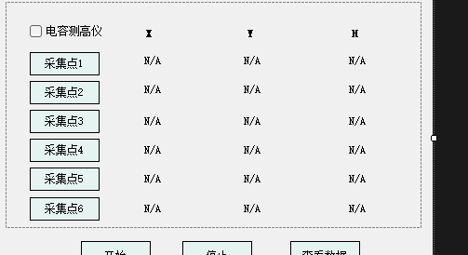
5点较高法
总体思路 | 1 | 校准界面增加5个标准点选择按钮
 | 2 | 5点较高完成后，数据和晶圆类型绑定
 | 3 | 晶圆上料完成后，点击一键较高，机台自动测试这5个点的高度，并和该类型晶圆原始高度数据进行比较
 | 4 | 根据测试结果差异和门限值，提示用户进行相应处理

校准界面 |  | 合入到清针界面作为常用功能中
 | 1 | 5个校准点位置选择
 | 2 | 5个校准点高度保存
 | 3 | 校准判决门限设定 | 判决门限有两种：1，同一位置差异小于10um；2：5点高度差异不能超过20um
 | 4 | 保存和加载该类型晶圆的校准数据

校准过程操作流程 | 1 | 自动上料
 | 2 | 找到5个平坦区，记录相应坐标位置 | 平坦区够大，减小精度的影响；中间和四周
 | 3 | 相机移开，测高仪记录这5个点的高度
 | 4 | 测高仪移走，晶圆移动到Mark点位置

测试界面 |  | 增加一个一键较高的菜单项

测试界面操作流程 | 1 | 自动上料
 | 2 | 相机移开，测高仪移动到指定位置
 | 3 | 移动chuck，记录指定5个位置的高度
 | 4 | 测高仪移走，晶圆移动到Mark点位置
 | 5 | 比较5个点的位置和校准时的位置差异，根据判决门限提示用户进行相应处理

电容测高仪方案
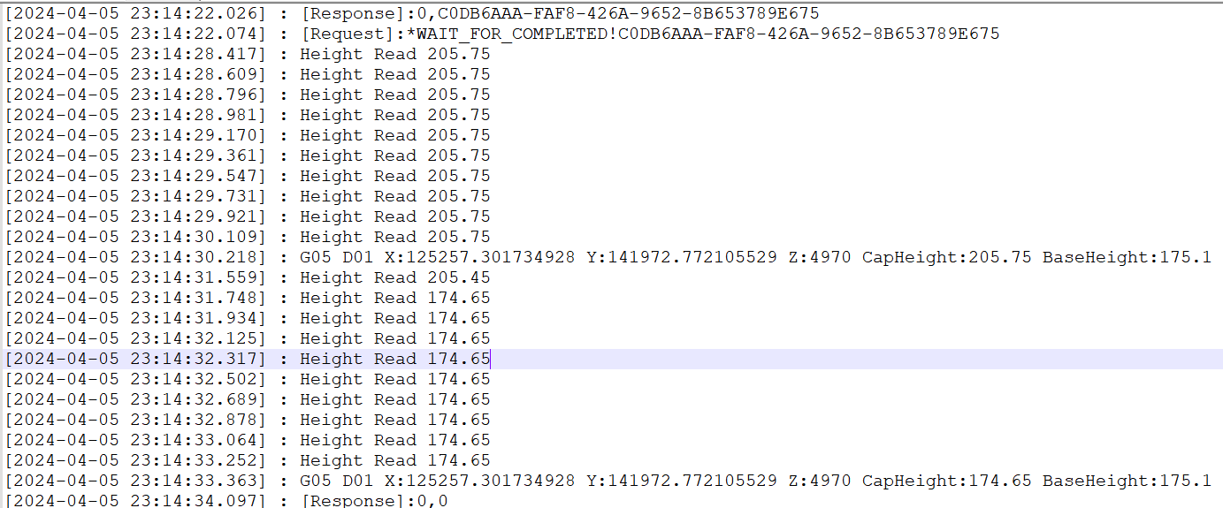
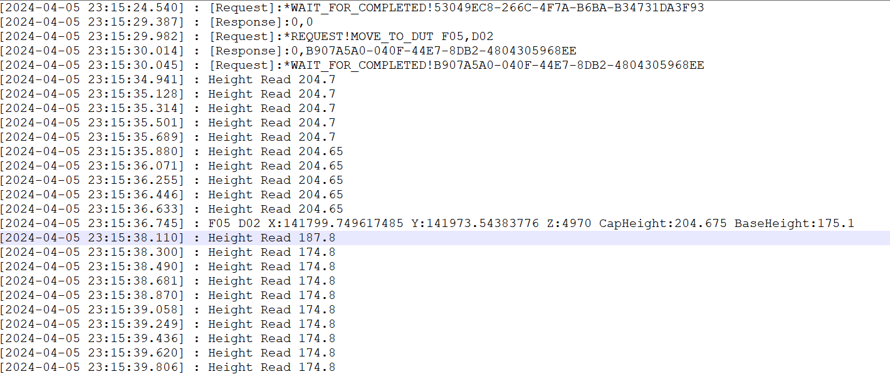
 |  |  |  | 30um->400um的高度
1 | 首个芯片标定电容测高仪读数以及左右Z轴位置 | ✔ |  |  |  |  |  | //1:托盘抬高到第一个标定位置下方30um处,计算坐标时高度默认就是这个值
2 | 托盘移动到目标位置下30um（可以配置） | ✔ |  |  |  |  |  | //2:读取此时电容测高仪数据
3 | 抬高托盘Z轴高度，使得测高仪读数和首个标定芯片一致。抬高高度=目标高度-实际高度；抬高后回读当前高度值是否和目标值相差+-2um，目标范围内停止调节，否则再调节一次 |  |  |  |  |  |  | //2.1 如果测高仪数据超过600，则认为此处测高仪已经处于边缘，此时看下是否是双边
4 | 如果测高仪读数大于600，表明测高仪数据无效，则用上一个高度代替当前位置的高度；最初始的高度设定为标定点的高度 |  |  |  |  |  | 电容测高调整流程 | //2.1.1如果是双边，则参考右边的读数；如果右边也>600,则采用上一个芯片的chuck高度
5 | 增加一个线程，用来监控测高仪高度，当测高仪高度小于标定值-10um的时候把轴锁定（10um可以配置） |  |  |  |  |  |  | //2.1.2如果是单边，则采用上一个芯片的chuck高度
 |  |  |  |  |  |  |  | //2.2 按步骤3走
 | txt_Height_LeftCap |  |  |  |  |  |  | //3:计算此时测高仪高度和第一个标定位置的高度偏差
6 | 已左侧为准，左侧无效的时候如果是双边类型则看右侧 |  |  |  |  |  |  | //4:直接移动偏移量
 |  |  |  |  |  |  |  | //5:回读此时电容测高仪数据
 |  |  |  |  |  |  |  | //6:计算此时测高仪高度和第一个标定位置的高度偏差
 |  |  |  |  |  |  |  | //7:如果高度偏差小于+-1um，结束
 |  |  |  |  | txt_CapAltAdjustHeight |  |  | //8:如果高度超过+-1um，从步骤3开始重复走，最多重试3次，超过3次认为异常
 |  |  |  |  | txt_CapAltAdjustLimit
 |  |  |  |  | txt_CapAltLockHeight
 |  |  |  |  |  |  | 实测问题 | 实测发现，抬高到预定位置后，需要等待一段时间后电容测高仪数据才稳定，有快有慢，统计时常大概在1秒以内

 |  |  | 30um

 | 500um |  |  |  |  | 电容测高仪的几个问题
 |  |  |  |  |  | 反应慢 | 移动到位后最长等待1S后相对稳定，之后重复读10次掐头去尾求平均
 |  |  |  |  |  | 不稳定 | 正常情况抖动小于1um，异常情况几十个um；赃物？噪声干扰？轴没有停止，在摆动？传感器探头坏了？
 |  |  |  |  |  | 边缘处理

 |  |  |  |  |  |  |  | 1：雷赛读取反馈位置数据不动了，就认为到位？
 |  |  |  |  |  | 光栅尺运动停止信号处理 |  | 2：驱动卡反馈？

 |  |  |  |  |  | 电容传感器来防撞响应慢

FA Rolling逻辑
 |  | B
x1,y1 |  |  | x2,y2 |  |  | 2U结构
 |  | β

 |  |  |  |  |  | sinα=(x2-x1)/L
 |  |  |  |  |  | a = asin(x2-x1)/L

FA
光口
 |  |  |  |  |  | 方案一
 |  |  | α |  |  | Rolling步骤
 |  |  |  |  |  | 1 | 以A点进行耦合，记录最佳坐标x1,y1
 |  |  |  |  |  | 2 | 以B点进行耦合，记录最佳坐标x2,y2
 |  |  |  |  |  | 3 | 根据1和2，计算最佳旋转角度，并旋转
 |  |  |  |  |  | 4 | 以A点进行耦合，记录下A/B两点的光功率
 |  |  |  |  |  | 5 | 以B点进行耦合，记录下A/B两点的光功率；
 |  |  |  |  |  |  | 比较下1、2、4、5三步光功率差异，4和5的光功率差异应该<0.2dB
 |  |  |  |  |  |  | 可根据效果，重复上述步骤
 |  |  |  |  |  | 优点 | 快
 |  |  |  |  |  | 缺点 | 可调整角度比较小，要借助玻璃片或者视觉使角度在一个比较小的范围
 |  |  |  |  |  |  | 大角度旋转后，旋转中心原因，第4步可能自动耦合不到光，需要手动调整位置后再耦合
 |  | A |  |  |  | 方案二
 |  |  |  |  |  | 1 | 以A点进行耦合，记录B点光功率
 |  | 0.1 | -0.2 |  |  | 2 | 循环上述步骤，当B点光功率出现降低时停止
 |  | 8 | 250 | 2000 |  | 优点 | 角度调节范围大，和旋转中心无关，可以实现全自动Rolling
sina= | -0.0001 | A | -0.00010000000017 | -0.0057295780586 |  | 缺点 | 慢

 |  | 光口间距um | 间隔个数 | 偏离角度° | 偏离距离um | 1U结构
 |  | 127 | 5 | 1 | 11.082277899
 |  | 127 | 5 | 0.5 | 5.5413499469
 |  | 127 | 9 | 1 | 19.948100218
 |  | 127 | 9 | 0.5 | 9.9744299045
30 | -0.98803162409 |  |  |  |  | 方案描述
0.52359876667 | 0.49999999226 |  |  |  |  | Rolling步骤 | 1：在A点进行耦合，记录此时坐标X1,Y1
 | 0.52359876667 |  |  |  |  |  | 2：根据波导口间距，计算出B口到A口的距离，移动FA使B口到达A口位置附近
 |  |  |  |  |  |  | 3：在新的位置进行耦合，记录此时坐标X2,Y2
 |  |  |  |  |  |  | 4: 根据坐标计算出偏转角度，并旋转
 |  |  |  | B |  |  | 5：旋转后直接耦合，耦合结束后再将FA移动到A点，再次耦合
 |  |  |  |  |  |  | 比较1、3、5步骤中记录的光功率，步骤5中两次耦合的光功率差异应该<0.2dB

 |  |  | α |  |  | 光口A->B的距离

 |  |  | Y2-Y1 |  |  | α=atan((x2-x1)/(y2-y1))

 |  |  |  |  |  | 3.8 | -1751.7
 |  |  |  |  | A
 |  |  |  | X2-X1 | X1,Y1 | -0.0021693178279
 |  |  |  |  | X2,Y2 | -0.12429275808
 |  |  |  |  | GAP

